AC테스트결과
※ 테스트 환경 : N-ERP 품질(S4D) 환경 Client 210(WEBGUI) - Chrome

■ T-Code : ZCPSR0314 PU-MDM Project Code Mapping Master
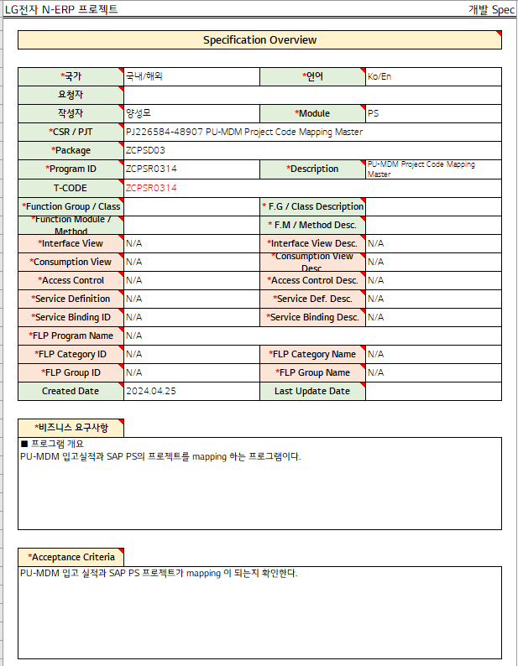

3자 테스트 전
3자 테스트 후

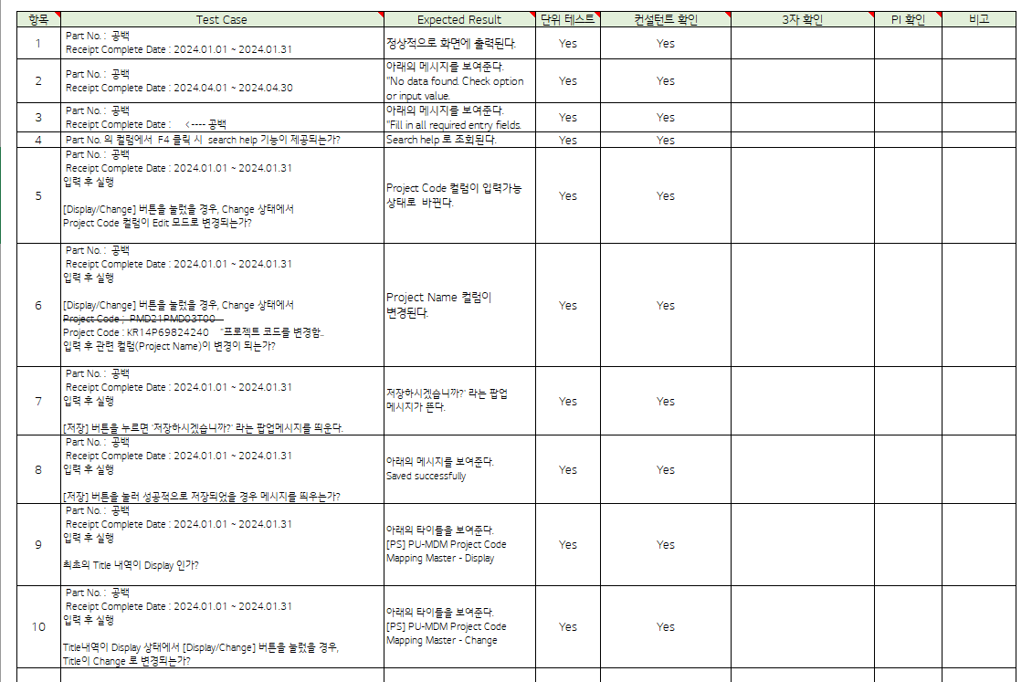
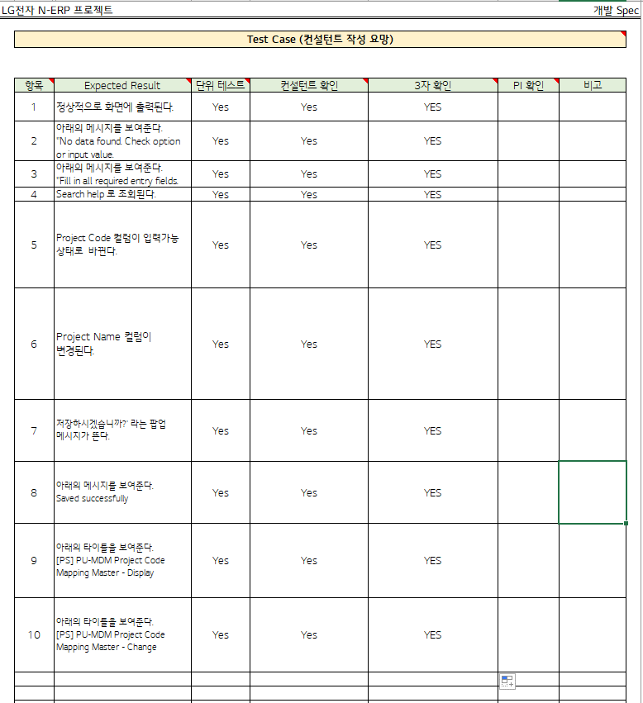

테스트 목록
항목 | Test Case | Expected Result | 단위 테스트 | 컨설턴트 확인 | 3자 확인 | PI 확인 | 비고
1 | " Part No.: Blank Receipt Complete Date: 2024.01.01 ~ 2024.01.31" | It is displayed on the screen normally. | Pass | Pass | YES
2 | " Part No.: Blank Receipt Complete Date: 2024.04.01 ~ 2024.04.30" | "The message below is displayed. ""No data found. Check option or input value." | Pass | Pass | YES
3 | " Part No.: Blank Receipt Complete Date: <---- blank" | "The message below is displayed. ""Fill in all required entry fields." | Pass | Pass | YES
4 | Part No. Is the search help function provided when F4 is clicked in the column? | Search help. | Pass | Pass | YES
5 | " Part No.: Blank Receipt Complete Date: 2024.01.01 ~ 2024.01.31 Run after input When the [Display/Change] button is pressed, in Change state Does the Project Code column change to Edit mode? " | The Project Code column changes to an input-ready state. | Pass | Pass | YES
6 | " Part No.: Blank Receipt Complete Date: 2024.01.01 ~ 2024.01.31 Run after input When the [Display/Change] button is pressed, in Change state Project Code ; PMD21PMD03T00 Project Code: KR14P69824240 ""Change the project code.. Does the related column (Project Name) change after input? " | The Project Name column changes. | Pass | Pass | YES
7 | " Part No.: Blank Receipt Complete Date: 2024.01.01 ~ 2024.01.31 Run after input When you press the [Save] button, the 'Do you want to save?' A pop-up message appears." | Do you want to save?' A pop-up message appears. | Pass | Pass | YES
8 | " Part No.: Blank Receipt Complete Date: 2024.01.01 ~ 2024.01.31 Run after input Does a message appear when the [Save] button is successfully saved? | "The message below is displayed. Saved successfully" | Pass | Pass | YES
9 | " Part No.: Blank Receipt Complete Date: 2024.01.01 ~ 2024.01.31 Run after input Is the first Title details Display? " | "Shows the titles below. [PS] PU-MDM Project Code Mapping Master - Display" | Pass | Pass | YES
10 | " Part No.: Blank Receipt Complete Date: 2024.01.01 ~ 2024.01.31 Run after input If you press the [Display/Change] button while the title details are on display, Does the title change to Change?" | "Shows the titles below. [PS] PU-MDM Project Code Mapping Master - Change" | Pass | Pass | YES
Case 1 : 주요점검항목 Sheet 내용 확인하였는가? | " Part No.: Blank Receipt Complete Date: 2024.01.01 ~ 2024.01.31"
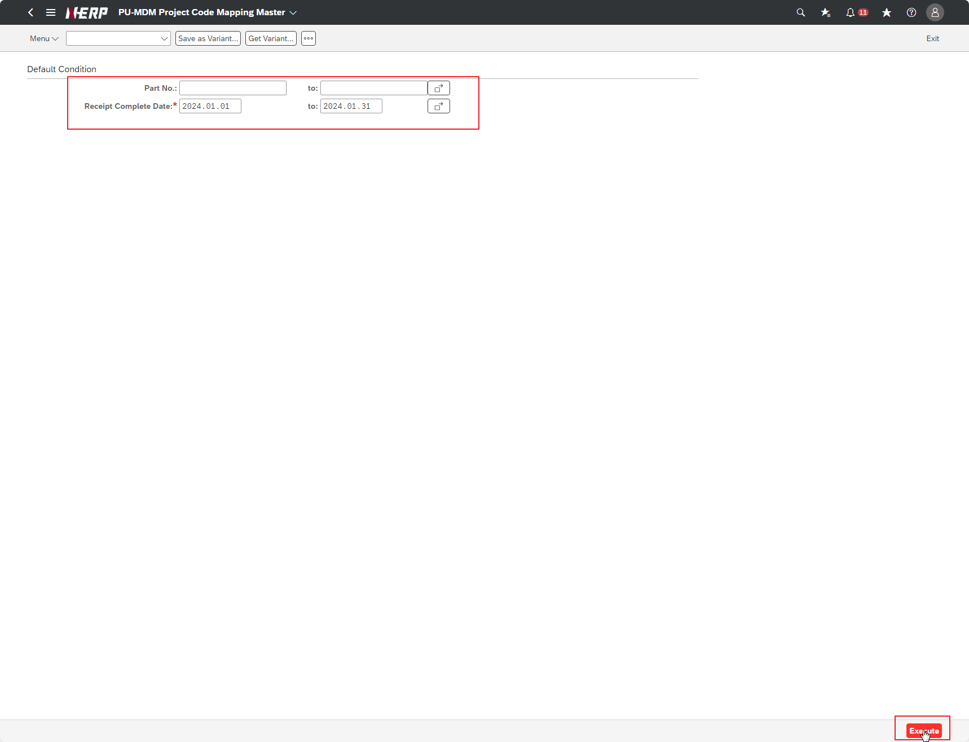

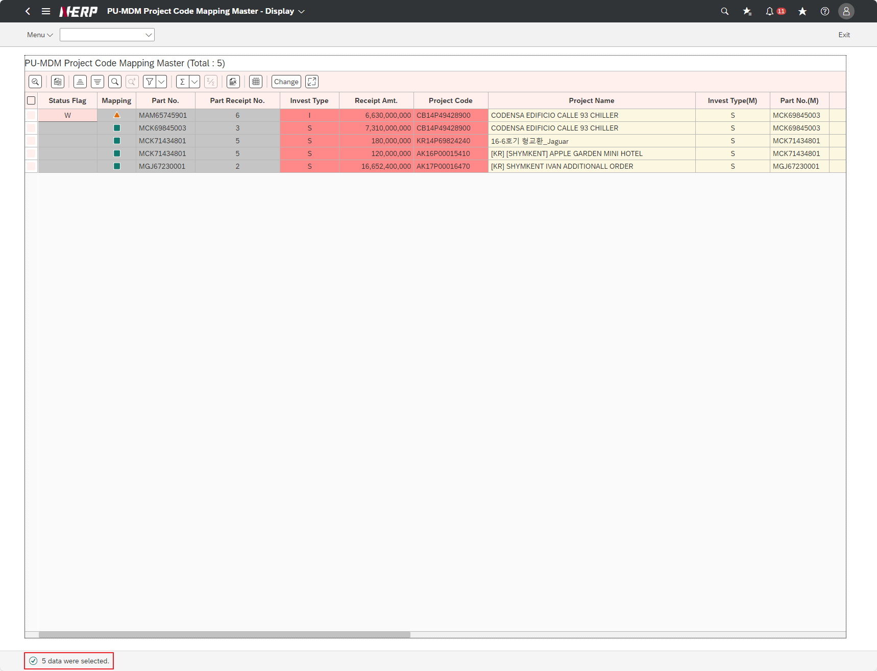

Case 2: | " Part No.: Blank Receipt Complete Date: 2024.04.01 ~ 2024.04.30"
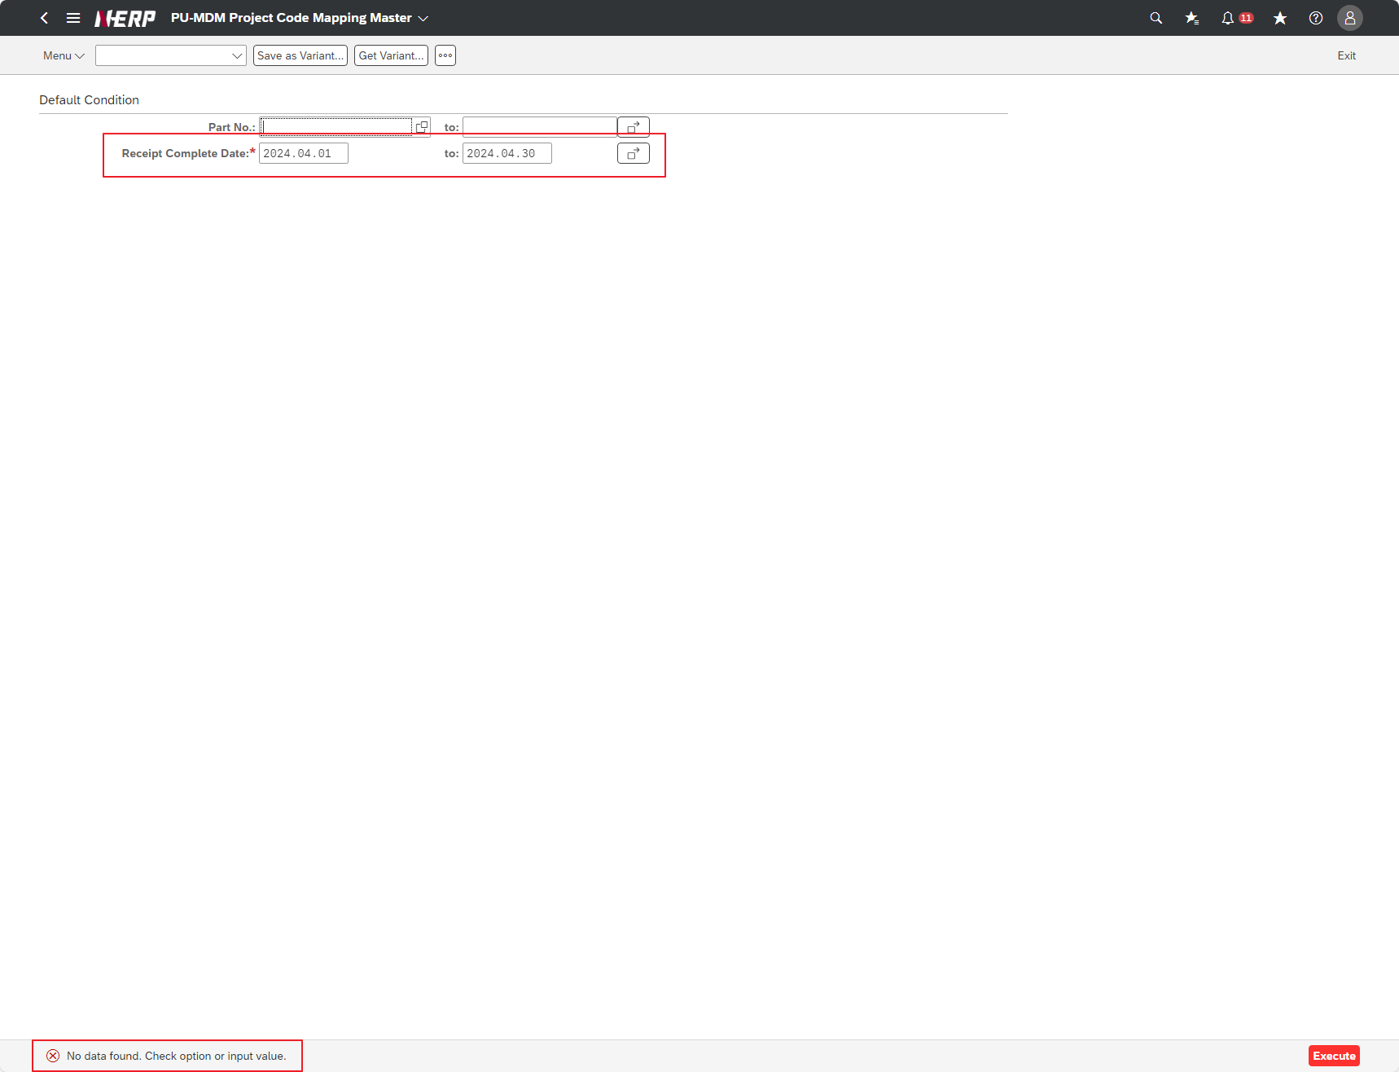

Case 3: | " Part No.: Blank Receipt Complete Date: <---- blank"

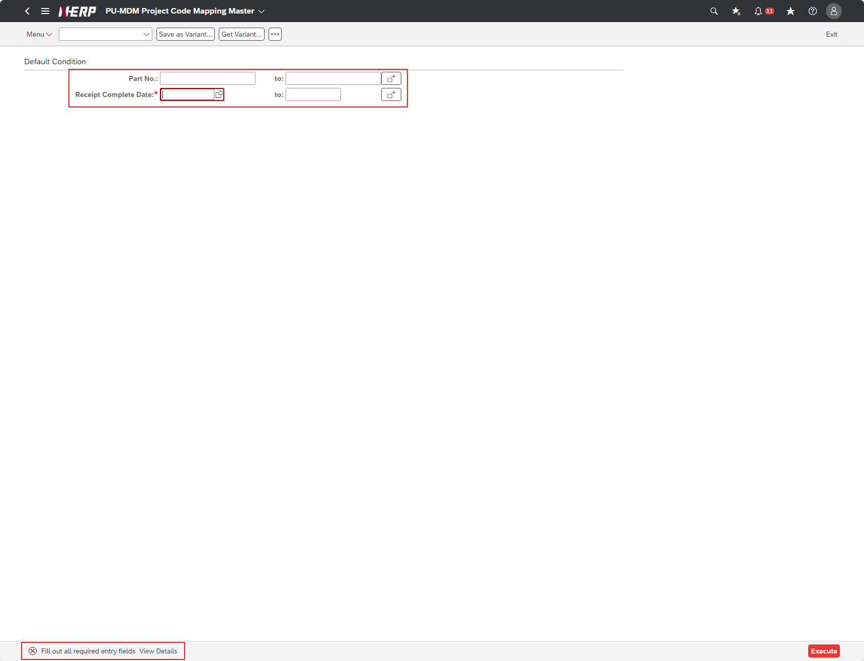

Case 4: | Part No. Is the search help function provided when F4 is clicked in the column?
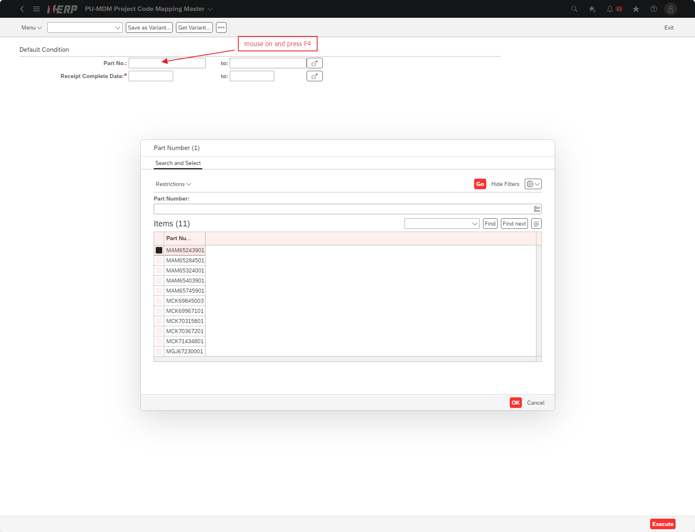

Case 5: | " Part No.: Blank Receipt Complete Date: 2024.01.01 ~ 2024.01.31 Run after input When the [Display/Change] button is pressed, in Change state Does the Project Code column change to Edit mode? "
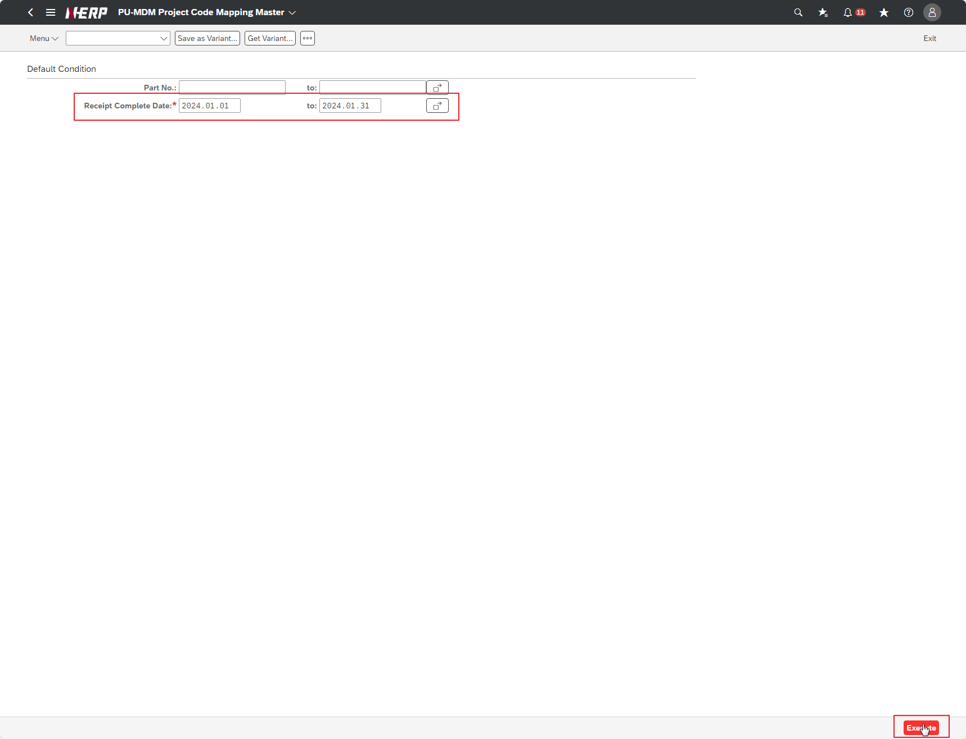

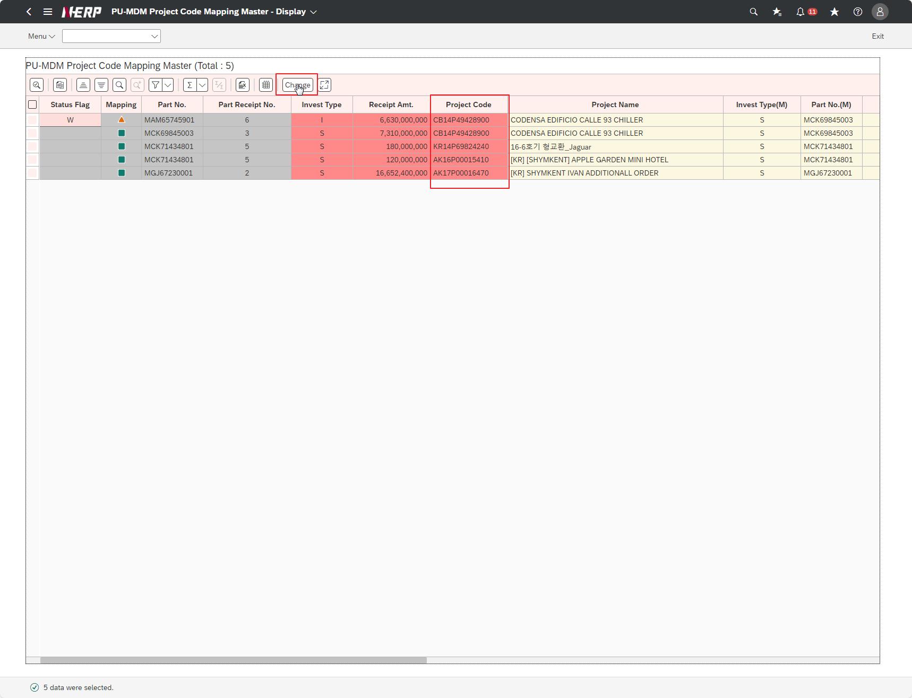

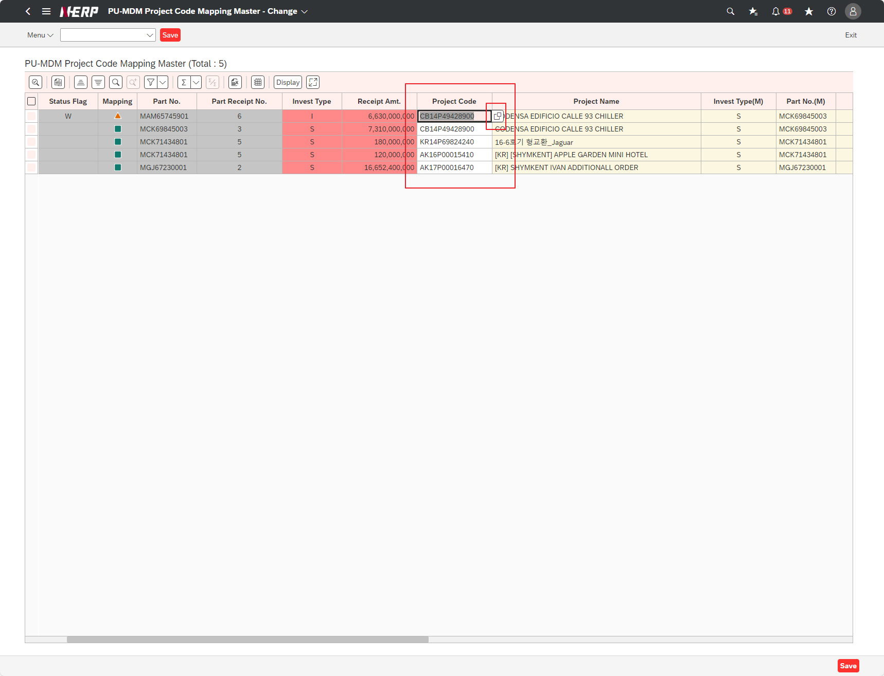

Case 6: | " Part No.: Blank Receipt Complete Date: 2024.01.01 ~ 2024.01.31 Run after input When the [Display/Change] button is pressed, in Change state Project Code ; PMD21PMD03T00 Project Code: KR14P69824240 ""Change the project code.. Does the related column (Project Name) change after input? "

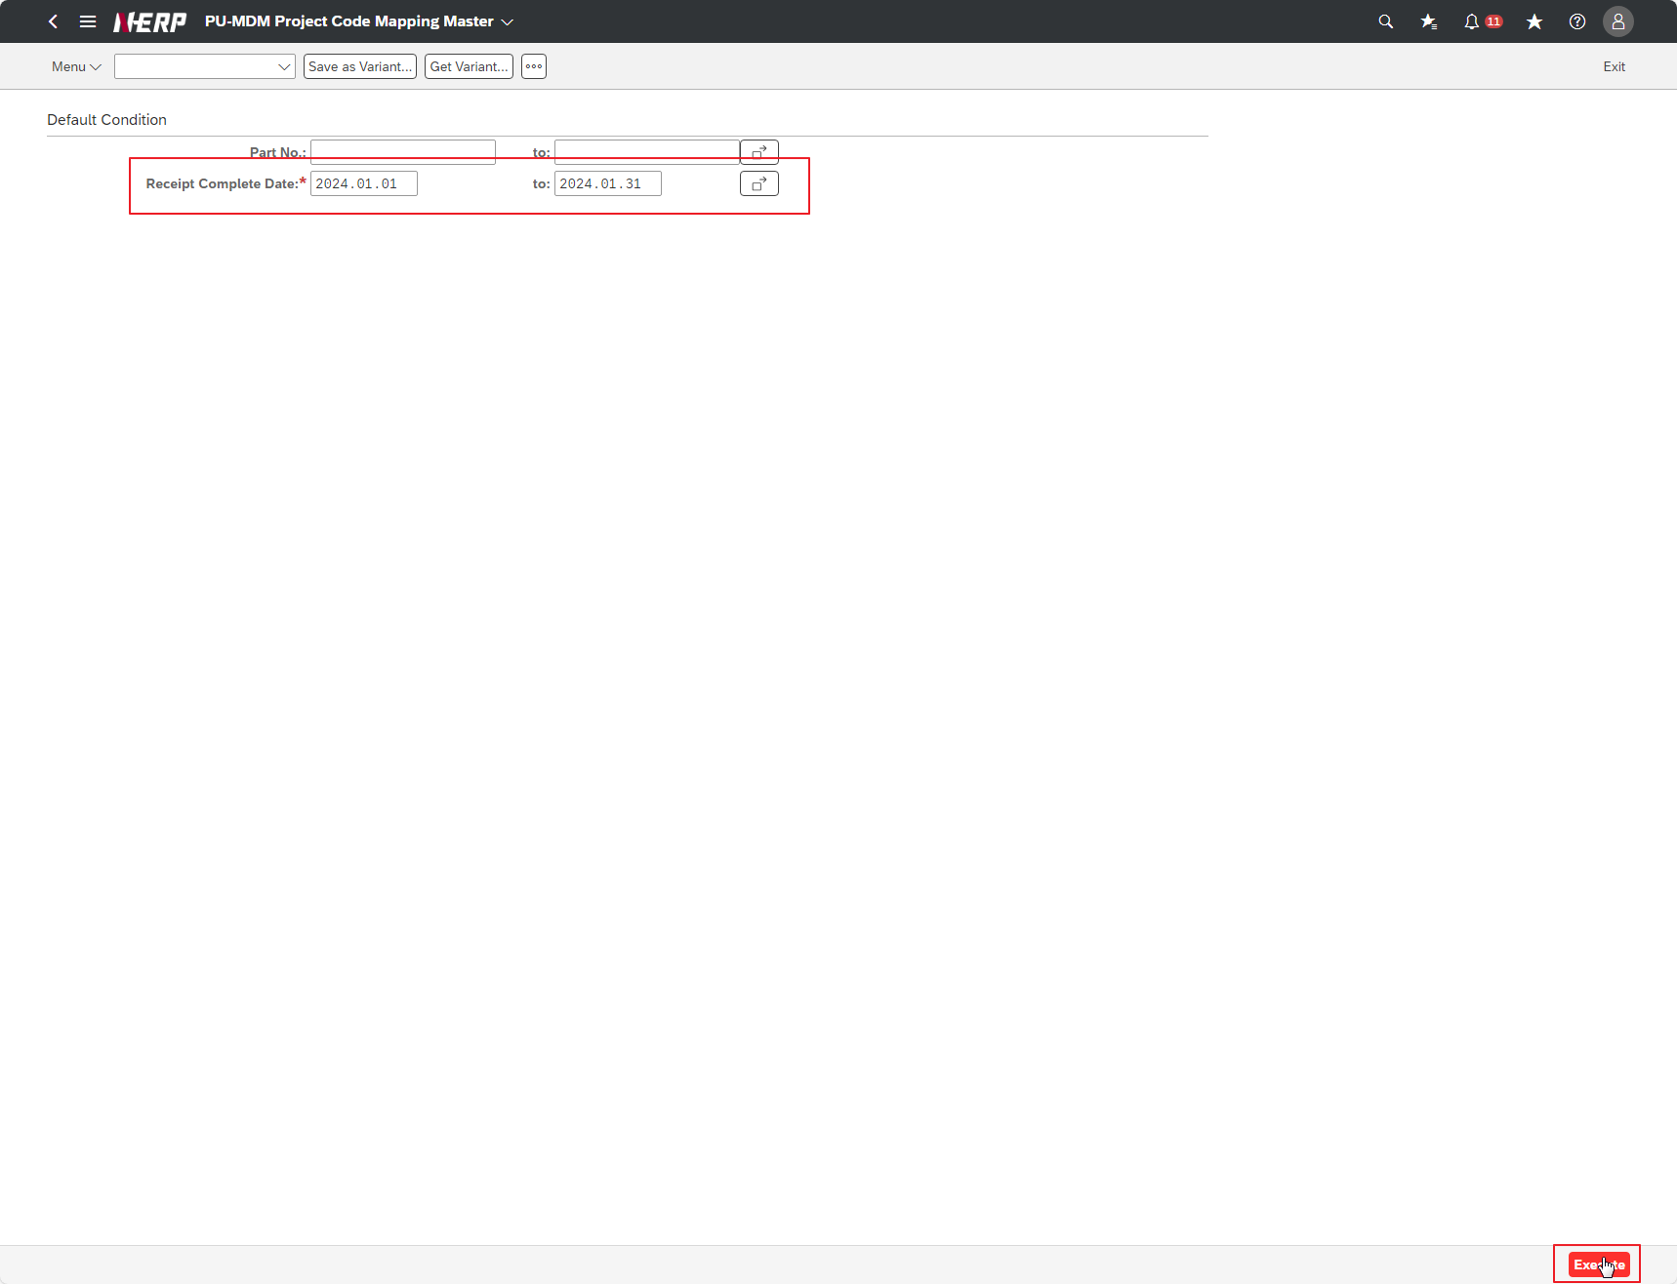

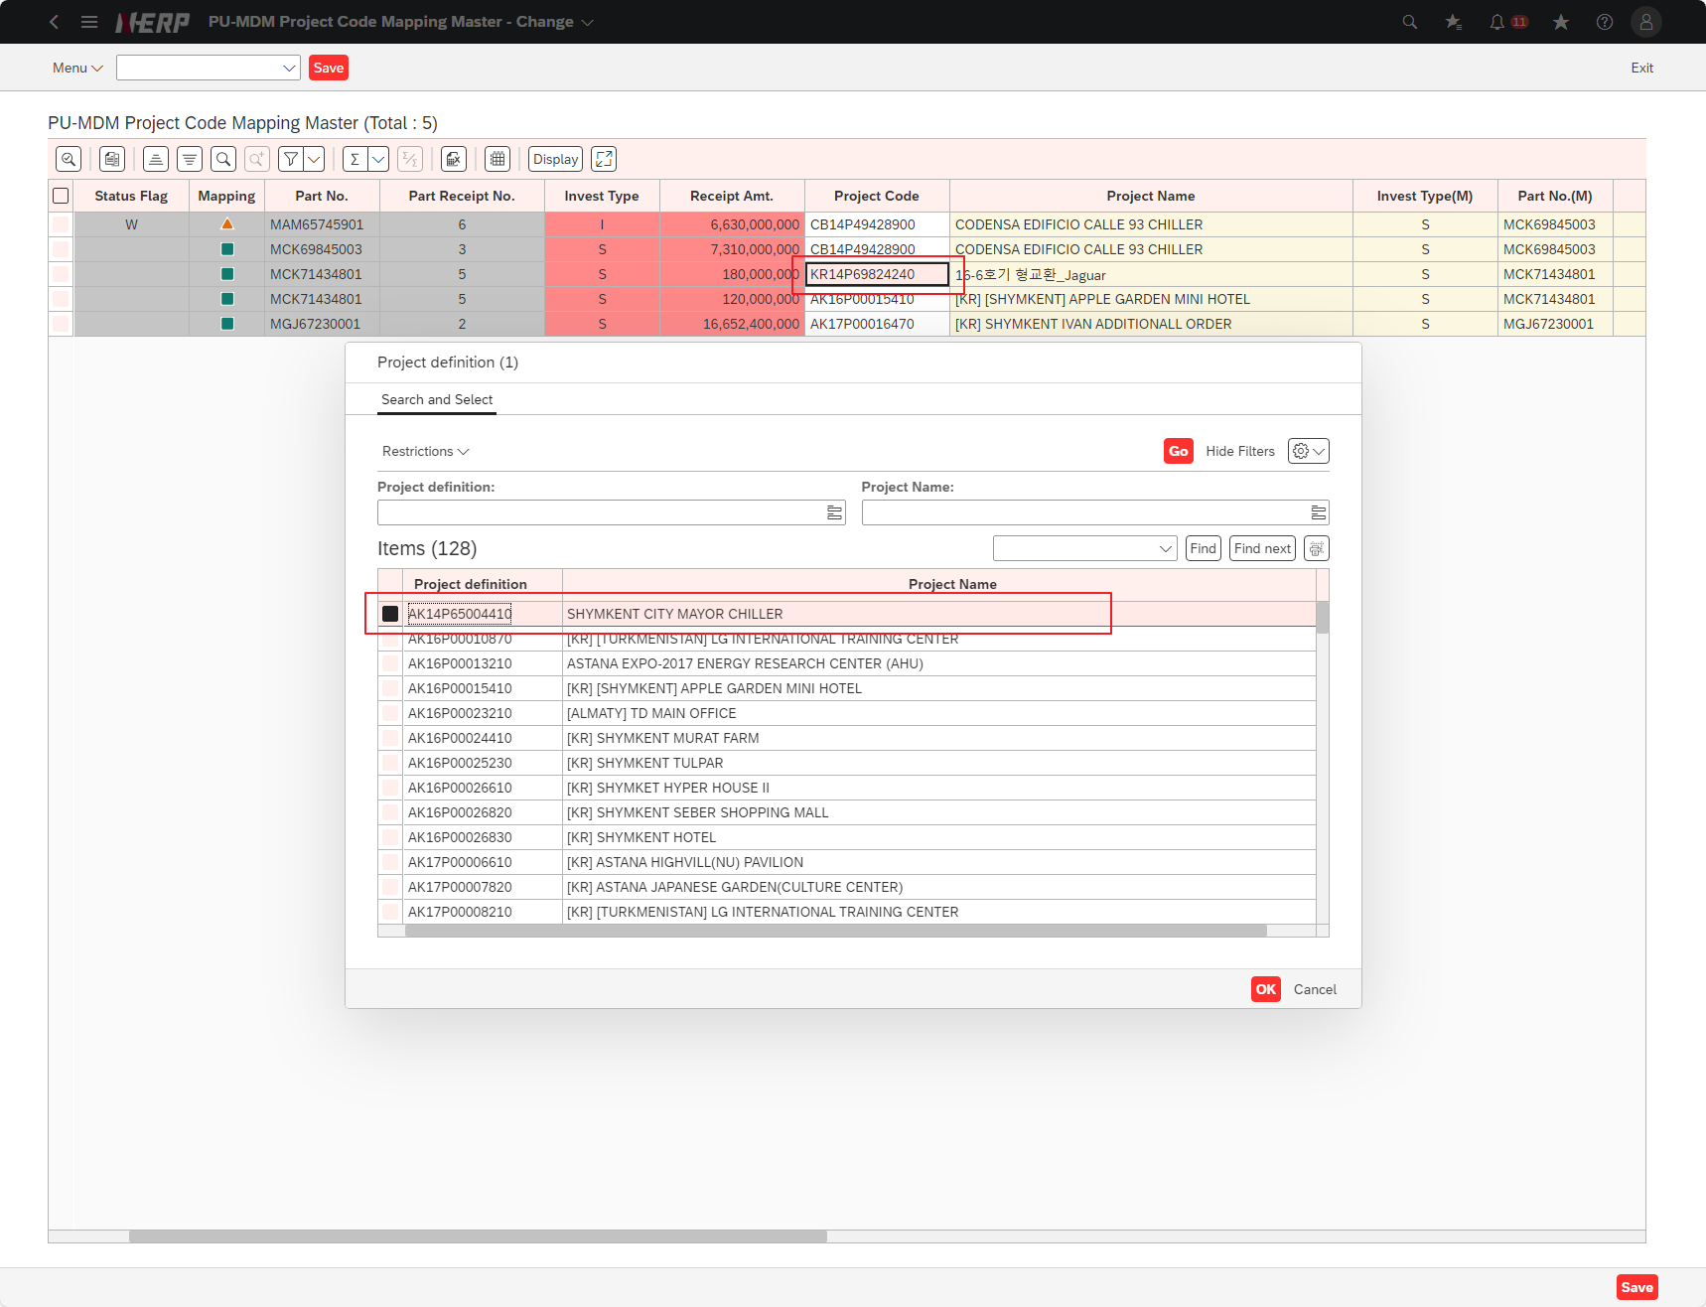

Case 7: | " Part No.: Blank Receipt Complete Date: 2024.01.01 ~ 2024.01.31 Run after input When you press the [Save] button, the 'Do you want to save?' A pop-up message appears."

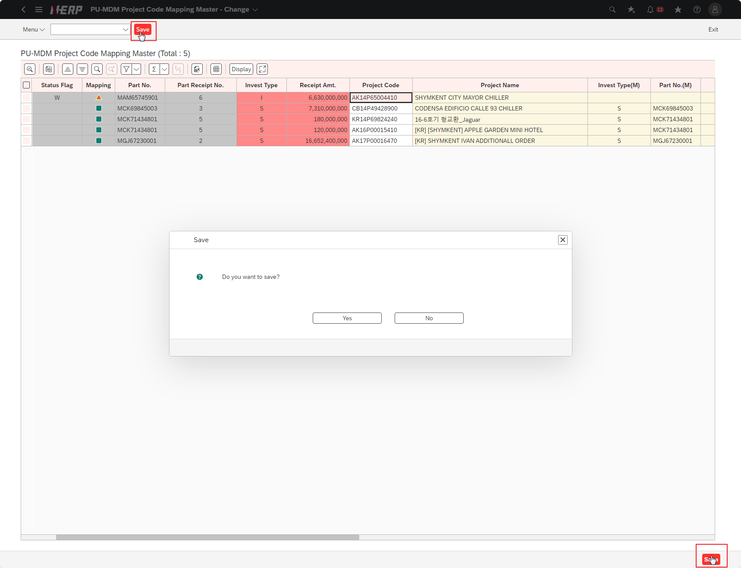

Case 8: | " Part No.: Blank Receipt Complete Date: 2024.01.01 ~ 2024.01.31 Run after input Does a message appear when the [Save] button is successfully saved?

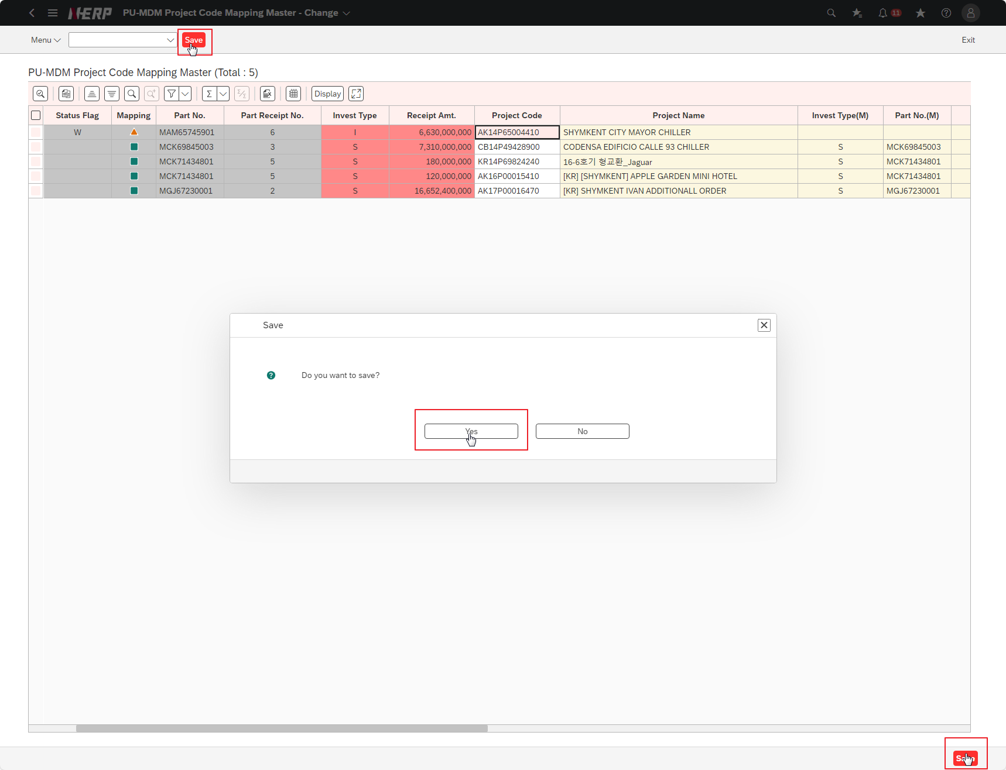

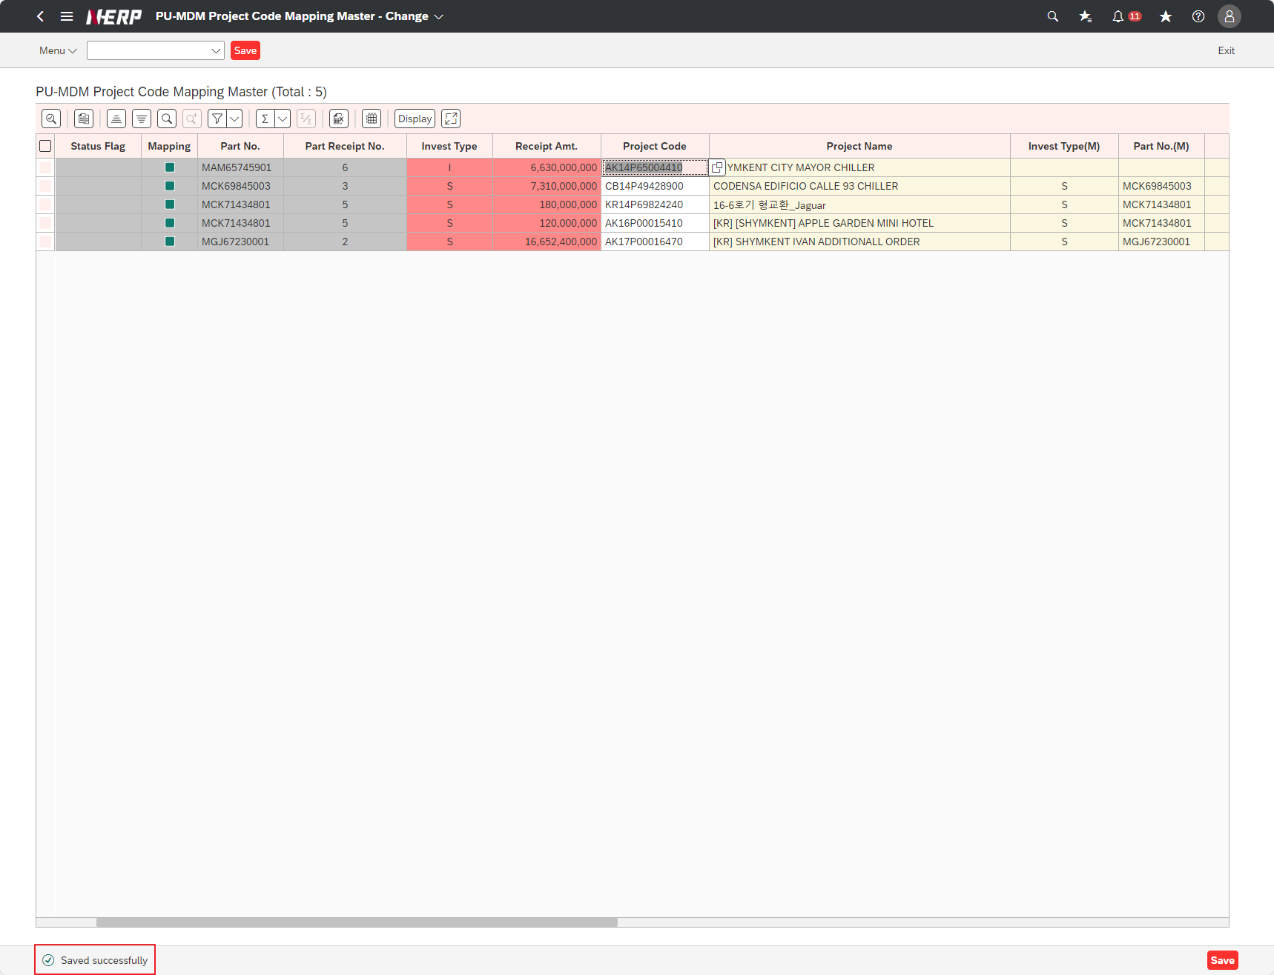

Case 9: | " Part No.: Blank Receipt Complete Date: 2024.01.01 ~ 2024.01.31 Run after input Is the first Title details Display? "

Case 10: | " Part No.: Blank Receipt Complete Date: 2024.01.01 ~ 2024.01.31 Run after input If you press the [Display/Change] button while the title details are on display, Does the title change to Change?"

